界面&功能
界面相关

 | 邮件界面
2
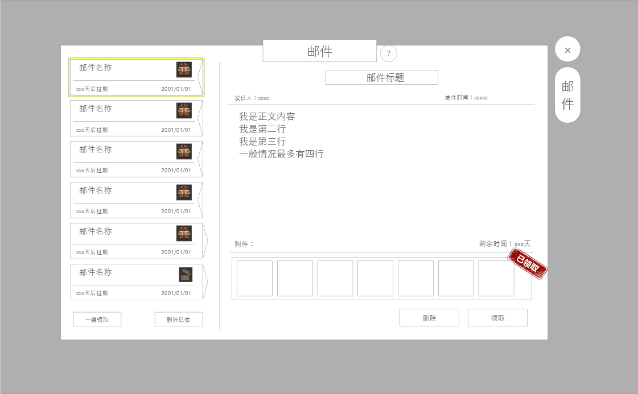
1
3

 |  | 1、信件内容
 |  | ▶ | 上方显示：信件标题、发件人、来信时间、存在时间
 |  | ▶ | 显示信件的文字内容
 |  | ▶ | 显示可领取道具
 |  | 2、来信信封
 |  | ▶ | 显示信封背景图，来信内容标题，来信时间，存在时间
 |  | ▶ | 来信状态不同，展现的信封图标不同
 |  | ▶ | 已打开的无奖励信封或已领取信封图标，已打开未领取的信封图标，未打开的有奖励信封图标，未打开的无奖励信封图标。

 |  | ▶ | 展示信封的选中效果
 |  | ▶ | 进入信箱页面，默认显示第一封信件内容
 |  | 3、一级页签
 |  | 4、两个按钮，分别为一键领取所有信件奖励和一键删除所有信件
 |  | 5、两个按钮，分别为领取当前信件奖励和删除当前信件

4
5

 | 空邮件界面

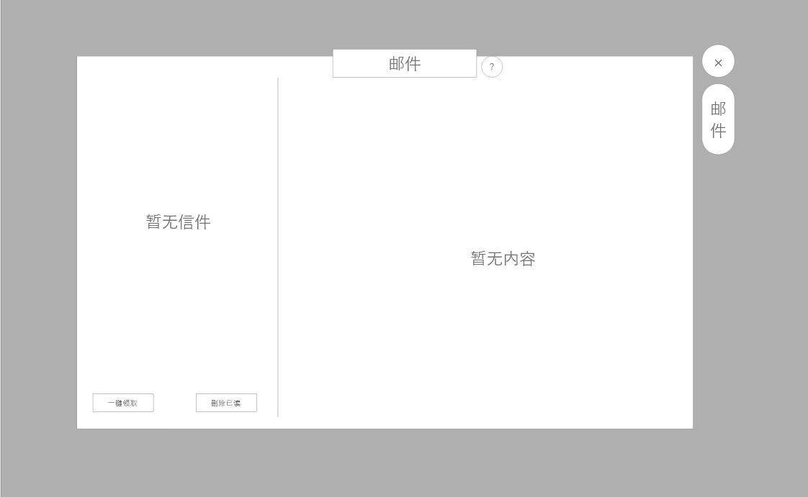
 |  | 1、显示无信件界面，文本提示，"暂无来信"
 |  | 2、无内容界面，文本提示,"什么也没有"

1

2

参考图
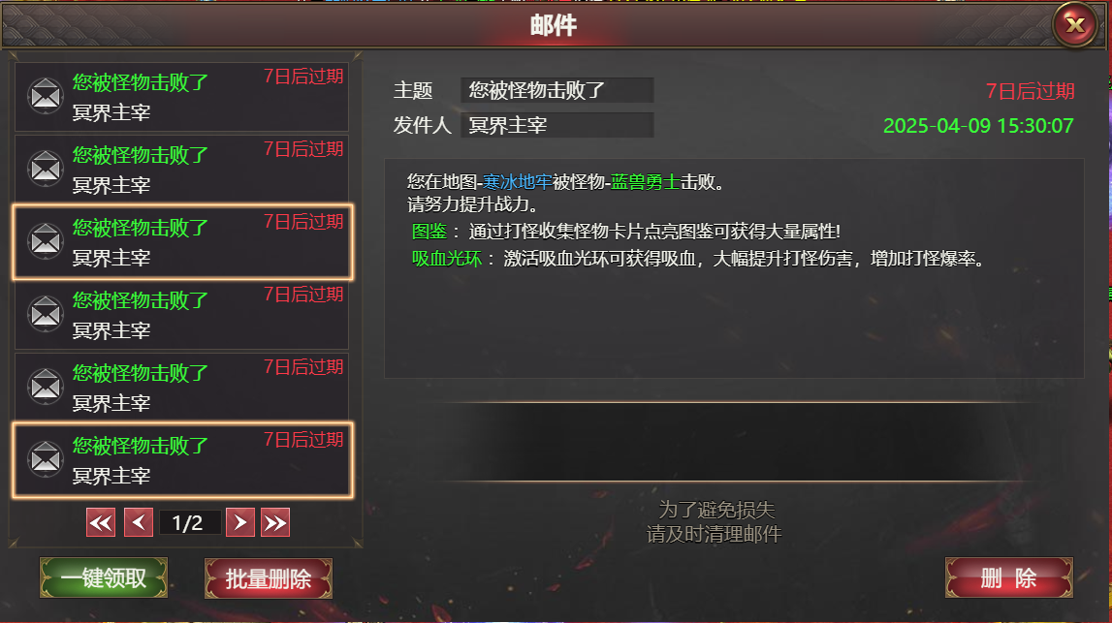
参考图

